Project Plan
Event Name | Spring conference GBS for the Next Decade |  |  | Code | m_EVENT39

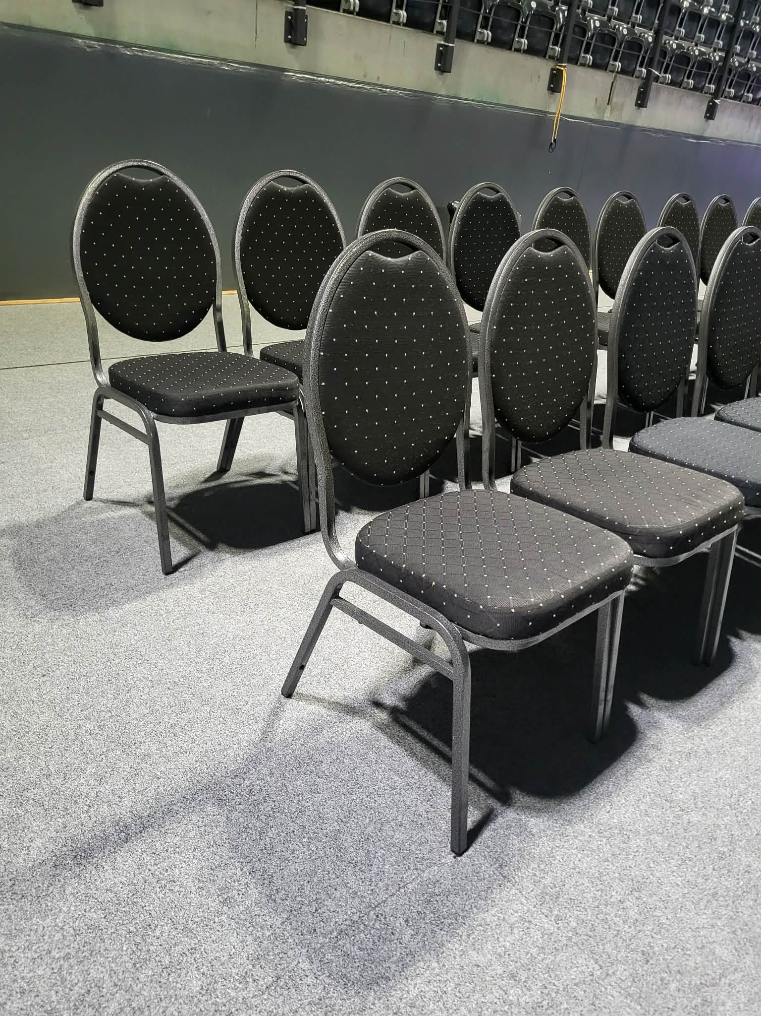
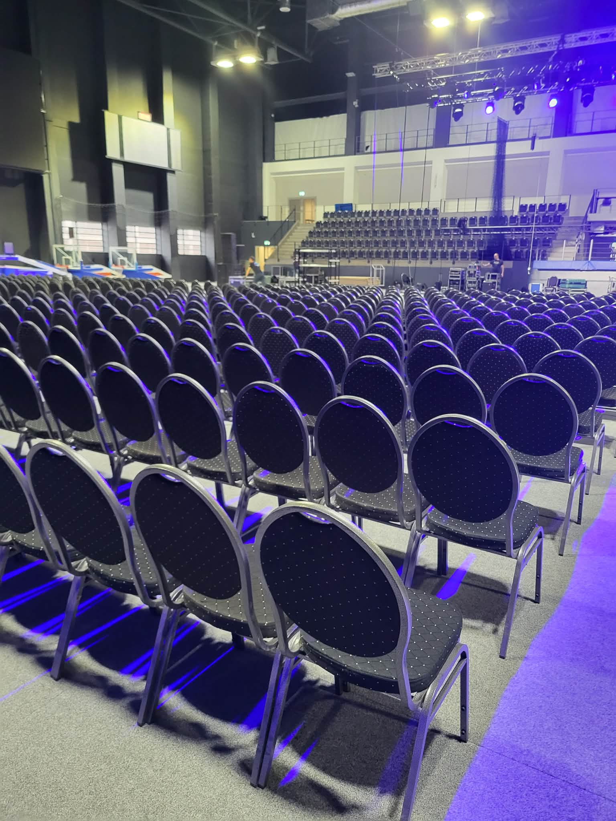
Section | Task | Comments | Responsible | Start date | Finish date | Status [%]
Konferencja
Data | Wybranie daty | 13 pażdziernika 2026 | Krystian, Michał |  |  | 100
Miejsce | Potwierdzenie venue | Stare Kino Events - Industria by Stare Kino - Ogrody Geyera Piotrkowska 293/305 | Edyta |  |  | 100
 | Wycena/Kosztorys |  | Edyta |  |  | 75
 | Zorganizowanie Sceny, wycena |  | Stare Kino |  |  | 50
 | Call z organizatorem sceny |  |  |  |  | 0
 | Zorganizowanie Krzeseł na konferencje | w żadnej wypożyczalni w Łodzi nie ma krzeseł z podłokietnikami - koszt sprowadzenia krzeseł z Wwa genereuje dodatkowy koszt transporty rzędu 2-3 K plus krzesła. Krzesła wyściełane ze starego kina ( zdjęcie obok) całkowity koszt wypożyczenia 1000 zł | Edyta |  |  | 75
 |  |  |  |  |  | 100
Agenda | Draft agendy | w zakładce drugiej | Robert |  |  | 100
 | Potwierdzenie finalnej wersji |  | Krystian |  |  | 50
Speakerzy | Wyznaczenie panelistów |  | Michał, Robert, Paweł, Tom |  |  | 50
 | Wysłanie zaproszeń do panelistów |  | Michał, Robert, Paweł, Tom |  |  | 25
 | Potwierdzenie Udziału |  | Michał, Robert, Paweł, Tom |  |  | 0
 | Pozyskanie materiałów marketingowych (zdjęcie, bio, logo) od speakerów |  | Edyta |  |  | 0
Prezentacje | Pozyskanie inputu do prezentacji speakerów na panele |  | Michał, Robert, Paweł, Tom |  |  | 0
 | organizacja i dry run z panelistami przed eventem (scenariusz panelu dyskysyjnego) |  | Michał, Robert, Paweł, Tom |  |  | 0
Catering | Potwierdzenie dostawcy - Stare Kino |  | Edyta |  |  | 100
 | Wycena/Kosztorys |  | Edyta |  |  | 100
 | Wycena alkoholi - na stoły ( wódka, whiskey) | wódka + whiskey( Stare Kino ) - 85 zł / osobę netto | Edyta
 | Zorganizowanie drinków - stacja z barów | Stare Kino w ofercie proponuje tylko mocne alkohole i wino stojące na stole - drinki robione samodzielnie. Jeśli oferta miałaby obejmować drinki przygotowywane przez barmana - trzeba dopłacić 4000 netto |  |  |  | 25
 | Zorganizowanie Jorgiego plus wycena | Cześć konferencyjna z winem - 7000 netto | Edyta |  |  | 0
 | Jorgie wino wieczór - bez obsługi wycena | sama obsługa 2000 netto | Edyta
Goście | zbieranie potwierdzonych gości na listę - ongoing process |  | Edyta |  |  | 0

Wideorelacja - własna | Zorganizowanie sprzętu |  |  |  |  | 0
 | Ustalenie planu/pomysłów na wideo promocyjne | może Karolina? |  |  |  | 0
 | Filmowanie na miejscu | Wideo promocyjne, Lista osób, relacja z miejsca |  |  |  | 0
Fotorelacja - zewnętrzna | Zorganizowanie sprzętu |  |  |  |  | 0
 | Fotograf/wycena | Czy zewnętrzny fotograf ? |  |  |  | 0
 | Ustalenie planu/pomysłów na zdjęcia |  |  |  |  | 0
Fotorelacja własna | Zdjęcia na miejscu |  | Edyta |  |  | 0
Podsumowanie eventu | Wyzanczenie osoby do notowania contentu paneli | PM? |  |  |  | 0
 | Stworzenie podsumowania |  |  |  |  | 0
Gadżety | Organizacja produktu: Smyczki i badge |  | Edyta |  |  | 0
 | Organizacja produktu: Bransoletki/opaski | do zastanowienie czy potrzebne | Edyta |  |  | 0
 | Dostarczenie na miejsce |  |  |  |  | 0
Muzyka - oprawa dj kolacja | Ustalenie muzyki na konferencje - człowiek od nagłośnienia, jingle w przerwie, itp. |  |  |  |  | 0
 | Muzyka na lunch/coffee break? Jw. |  |  |  |  | 0

Komunikacja & Visuals
EVENEA | Stworzenie Evenei dla wydarzenia | TRUE | Natalia |  |  | 100
Plan komunikacji | Wyznaczyć daty wysyłania | FALSE | Edyta |  |  | 100
 | Przygotowanie agendy eventu własnego w grafice/mailingu (IFA) | FALSE | Natalia |  |  | 100
 | Przygotowanie pakietu komunikacyjnego nr 1 (temat, datam miejsce) | FALSE | Edyta |  |  | 100
 | Pakiet komunikacyjny nr 2 (agenda, tekst przewodni) |  | Edyta |  |  | 100
 |  |  |  |  |  | 0
 |  |  |  |  |  | 0
Zaproszenia | SAVE the Date draft |  | Natalia |  |  | 100
 | Zaproszenie draft |  | Natalia |  |  | 100
 | Zaproszenie/SAVE the DATE zaakceptowane |  | Robert, Edyta |  |  | 100
 | Wybranie listy gości | C-level, budget decisive people | Michał, Robert |  |  | 100
 | przygotowanie mailingu w toolu lub do wysyłki z macro |  | Robert, Edyta |  |  | 100
 | wysyłka mailingu |  |  |  |  | 100
 | Przygotowanie i wysyłka mailingu w Get Response |  |  |  |  | 100
 | wysłanie komunikacji do SEALS celem informacji o evencie (zaproszenie to forward) |  | Edyta |  |  | 100
 |  |  |  |  |  | 0
Grafiki na social media | przygotowanie scenariusza nagrywki zaproszenia/filmu promo przed eventem |  | Edyta |  |  | 100
 | przygotowanie nagrywki zaproszenia/filmu promo przed eventem |  |  |  |  | 25
 | publikacja filmu (zadanie other, w planie komunikacyjnym) |  |  |  |  | 25
Opis wydarzenia | Stworzenie tekstu przewodniego x2 |  | Edyta, Natalia |  |  | 50
 | Baza osób do wysyłki | C-level, budget decisive people | Krystian, Michał, Robert |  |  | 100
 | Rozsyłka do ludzi |  |  |  |  | 0
Materiały drukowane/branding | Stworzenie draftu materiałów |  | Edyta |  |  | 0
 | Finalna wersja zaakceptowana |  |  |  |  | 0
Grafika na panele przy diodzie | Stworzenie slajdów/grafiki na panele/roll upy wysokie |  |  |  |  | 0
 | Finalna wersja zaakceptowana |  |  |  |  | 0
Materiały audio-wizualne na TV | Materiały promocyjne wideo na przed kolacją od sponsorów |  | ? |  |  | 0
Komunikacja po evencie | thank you email - do speakers- przygotowanie |  | Edyta |  |  | 0
 | thank you email do speakers - wysyłka maila |  | Edyta |  |  | 0
 | thank you emails to participants - przygotowanie np. baza Evenea, CRM) |  | Edyta |  |  | 0
 | wpisanie osób/leadów do CRM |  | Edyta
 | thank you emails to participants - wysyłka |  | Edyta |  |  | 0
Retro meeting do kalekdarza |  |  | Edyta
Kolacja
Miejsce | Potwierdzenie venue |  | Edyta |  |  | 100
Catering | Propozycja menu/wycena |  | Edyta |  |  | 100
 | Potwierdzenie menu |  |  |  |  | 0
Sprzątanie | - |  |  |  |  | 0
Dekoracje na wejściu, ścianki | Zorganizowanie ścianki |  | Edyta |  |  | 0
bannery na wejściu mocowane do konstrukcji zadaszenia | Transport ścianki |  |  |  |  | 0
 |  |  |  |  |  | 0
Muzyka - oprawa dj | Ustalenie muzyki |  |  |  |  | 0
 | Koordynacja z DJ |  | Paulina
 |  |  |  |  |  | 25

Ogólne
Umowy/sponsorships | Umowa z miastem potwierdzona i podpisana | Potwierdzenie pakietu sponsor + Umowa o recharge | Edyta |  |  | 100
 | Rozliczenie po evencie - dokumenty i fotovideorelacja |  | Edyta
 | Umowa z venue potwierdzona i podpisana |  | Paulina |  |  | 25
 | Umowa z C&W plus kosztywystawienie fv | Potwierdzenie pakietu sponsporskiego + umowa | Edyta |  |  | 0
 | Umowa z DJ czy firmą oświetleniową/nagłośnieniową

Ubezpieczenie uczestników imprezy | Podpisanie ubezpieczenia (polisy) z Olą |  | Ola Stablewska |  |  | 0
Ochrona | n/a
Parking | Parking dla gości - potwierdzenie ilości i zapłata | Parking płatny, można wynająć 30 zł za auto na 24 h, parking podlega pod APCOA. |  |  |  | 0
Hotel | uzyskanie od organizatorów zniżek na zakwaterowanie (IFA) | Hotel Puro - 30 % zniżna do końca 2027 na Łódź na stronie rezerwacyjnej na hasło Adaptive |  |  |  | 0
Faktury/pro forma | Wysłanie faktury do zapłaty za catering/restaurację do Admina |  |  |  |  | 0
 | pozyskanie faktury za materiały i gadżety i wysłanie do Admin do zapłaty |  |  |  |  | 0
 | Zapłata za materiały i gadżety, wysłanie potwierdzenia płatności do Admin |  | Ola |  |  | 0
 | uzyskanie od organizatorów mapek stoisk/przestrzeni w restauracji |  | Edyta |  |  | 0
 |  |  |  |  |  | 25
 |  |  |  |  |  | 1
Support na Recepcji (Adaptive) |  |  |  |  |  | 1
Recepcja - stolik, wydawanie badge, meble, rozstawienie | z p. Dariuszem
stolik koktajlowy

Montaż demontaż sceny w salkach
Aktualizacja listy gości - mailingu z CRM nowy mailing

